상품제안서
어프로치 노트 미니 | 상품코드: S48609

 |  |  |  |  |  |  | 02-713-8555 | www.synergygift.co.kr
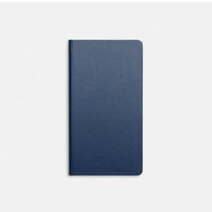 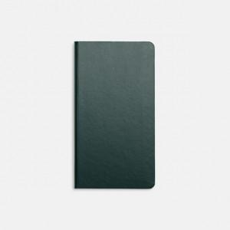 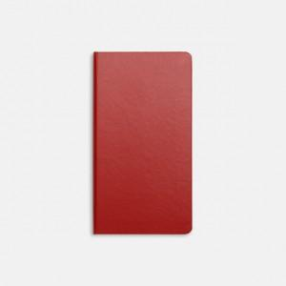

【상세/제작정보】 | <p><span style="font-size: 14pt;">※&nbsp;</span><span style="font-size: 14pt;">뒷면 중앙 하단에 approach로고가 박인쇄 되어 있습니다.</span></p><p><span style="font-size: 18.6667px;">※ 컬러인쇄 별도문의</span>​</p>

【인쇄/포장옵션】 | 실크, 불박, 금박, 은박 / OPP(비닐)

【공급단가】 | 수량 | 50~ | 100~ | 300~ | 1,000~ | 5,000~
*VAT별도 | 단가 | 5,900원 | 5,650원 | 5,300원 | 5,150원 | 5,000원

【상품 URL】 | https://www.synergygift.co.kr:443/src/goods_detail.php?gdno=48609

